Лист1
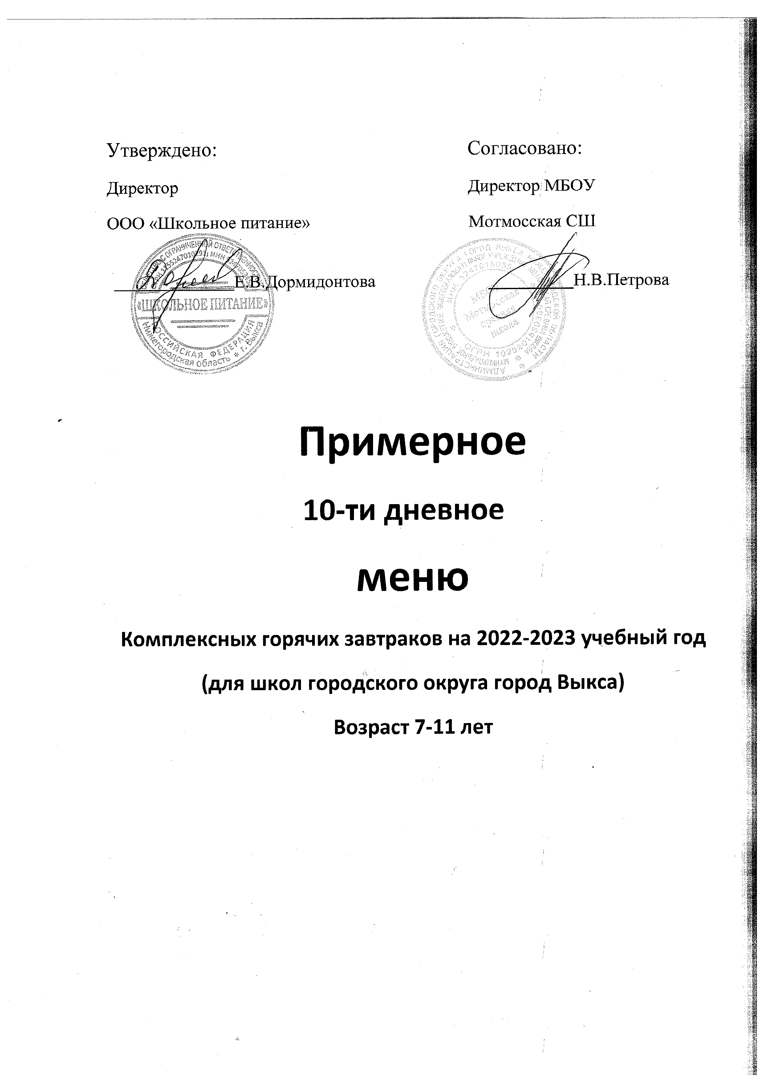
Неделя: первая. Возрастная категория: 7-11 лет. Завтрак
№ рец. | Прием нищи, наименование блюда | Масса порции | Пищевые вещества, г |  |  | Энерг. Ценность Ккал | Витамины, мг |  |  |  | Минеральные вещества, мг

 |  |  | Б | Ж | У |  | B1 | С | А | Е | Са | Р | Mg | Fe
1 | 2 |  | 4 | 5 | 6 | 7 | 8 | 9 | 10 | 11 | 12 | 13 | 14 | 15

 | Понедельник.
 | Завтрак.
173 | Каша вязкая пшенная с маслом | 200/7 | 6.06 | 7.49 | 33.35 | 232 | 0.14 | 11.9 | 109.75 | 0.2 | 139.7 | 118 | 31.8 | 1.7
14 | Масло сливочное порционно | 10 | 0.08 | 7.25 | 0.13 | 66 | 0 | 0 | 40 | 0.11 | 2.4 | 3 | 0 | 0.4
382 | Какао с молоком | 200 | 4.08 | 3.54 | 17.58 | 118.6 | 0.08 | 3.11 | 22.3 | 0 | 95.2 | 74.5 | 21.34 | 0.68
промыш | Йогурт 3,2% жирности | 110 | 3.9 | 3 | 16.5 | 109 | 0.05 | 0.75 | 12.5 | 0 | 35 | 58.7 | 8.75 | 0.13
х./завод | Хлеб пшеничный | 40 | 3.24 | 0.4 | 19.52 | 96.8 | 0.04 | 0 | 0 | 0.52 | 9.2 | 34.8 | 13.2 | 0.44

 | Итого: | 567 | 17.36 | 21.68 | 87.08 | 622.4 | 0.31 | 15.76 | 184.55 | 0.83 | 281.5 | 289 | 75.09 | 3.35

 | Вторник.
 | Завтрак.
304 | Рис отварной | 150 | 3.67 | 5.42 | 36.67 | 210.11 | 0.07 | 0 | 62.3 | 0.6 | 52.3 | 61.5 | 19.01 | 0.53
234 | Котлета рыбная | 90 | 10.05 | 12.29 | 12.13 | 199.64 | 0.089 | 0.26 | 76.8 | 0 | 177.2 | 136.39 | 21.3 | 0.69
701 | Напиток из черной смородины | 200 | 0.52 | 0.18 | 24.84 | 102.9 | 0.08 | 19 | 45 | 0.2 | 23.4 | 33.4 | 7 | 0.63
х./завод | Хлеб ржаной | 40 | 3.4 | 1.32 | 17 | 103.6 | 0.04 | 0 | 0 | 0.36 | 9.2 | 42.4 | 10 | 1.24
промыш | Фрукт | 100 | 0.4 | 0.4 | 9.8 | 44.4 | 0.03 | 0.3 | 0 | 0.2 | 16 | 11 | 9 | 0.22

 | Итого: | 580 | 18.04 | 19.61 | 100.44 | 660.65 | 0.309 | 19.56 | 184.1 | 1.36 | 278.1 | 284.69 | 66.31 | 3.31

 | Среда
 | Завтрак.
ТТК№2 | Жаркое по-домашнему из птицы | 230 | 24.25 | 19.06 | 22.03 | 365.13 | 0.196 | 12.65 | 92 | 0.39 | 205.7 | 212.47 | 40.83 | 1.2
табл№24 | Овощи порционно | 60 | 0.48 | 0.06 | 1.02 | 6 | 0.05 | 2.1 | 28 | 0 | 23.8 | 14.4 | 8.4 | 0.56
359 | Кисель из сока | 200 | 0.31 | 0 | 39.4 | 160 | 0.016 | 2.4 | 57 | 0.48 | 46.6 | 8.5 | 7.26 | 0.192
х./завод | Хлеб ржаной | 40 | 3.4 | 1.32 | 17 | 103.6 | 0.04 | 0 | 0 | 0.36 | 9.2 | 42.4 | 10 | 1.24

 | Итого: | 530 | 28.44 | 20.44 | 79.45 | 634.73 | 0.302 | 17.15 | 177 | 1.23 | 285.3 | 277.77 | 66.49 | 3.192

